Solicitud gráfica
 | Área: | Ciencias Naturales |  |  | Fecha:
 | Grado: | 9 |  |  | 2016-03-07
 | Título del tema: | Las leyes de Newton |  |  | ¿Cuaderno de estudio o recurso? | Cuaderno de Estudio
 | Editor: | DIANA GARCIA |  |  |  | F4

 | Código guión o recurso: | CN_09_12_CO | ← Para determinar este código, visite la hoja de Ayuda
 |  |  |  |  | ESPECIFICACIÓN DE ARCHIVOS A ENTREGAR
Núm. | Archivo Shutterstock o ruta en web | Imagen para: | Tipo | Formato | Nombre imagen SMALL | Tamaño imagen SMALL | Nombre imagen ZOOM | Tamaño imagen ZOOM | Descripción | Observaciones
IMG01 | 81842473 | Cuaderno de Estudio | Ilustración | Vertical | CN_09_12_CO_IMG01_small | 526 x 370 px | CN_09_12_CO_IMG01_zoom | 800 x 600 px | Sir. Isaac Newton
IMG02 |  | Cuaderno de Estudio | Ilustración | Horizontal | CN_09_12_CO_IMG02_small | 526 x 370 px | CN_09_12_CO_IMG02_zoom | 800 x 600 px | Vector fuerza | crear imagen similar a esta
IMG03 | 4ESO/física y química/la fuerza/los sistemas de fuerzas/los sistemas de fuerzas concurrentes | Cuaderno de Estudio | Fotografía | Horizontal | CN_09_12_CO_IMG03_small | 526 x 370 px | CN_09_12_CO_IMG03_zoom | 800 x 600 px | sistemas de fuerzas concurrentes
IMG04 | 4ESO/física y química/la fuerza/los sistemas de fuerzas/los sistemas de fuerzas concurrentes/el método del polígono de fuerzas | Cuaderno de Estudio | Ilustración | Horizontal | CN_09_12_CO_IMG04_small | 526 x 370 px | CN_09_12_CO_IMG04_zoom | 800 x 600 px | Suma de fuerzas por el método del polígono
IMG05 | 4ESO/física y química/la fuerza/los sistemas de fuerzas/los sistemas de fuerzas concurrentes/el método del paralelogramo. | Cuaderno de Estudio | Ilustración | Vertical | CN_09_12_CO_IMG05_small | 526 x 370 px | CN_09_12_CO_IMG05_zoom | 800 x 600 px | suma de fuerzas por el método del paralelogramo | 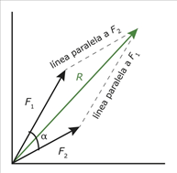
IMG06 | 243688702 | Cuaderno de Estudio | Fotografía | Horizontal | CN_09_12_CO_IMG06_small | 526 x 370 px | CN_09_12_CO_IMG06_zoom | 800 x 600 px | motociclistas | 
IMG07 | 4ESO/física y química/la dinámica/las leyes de Newton/la tercera Ley de newton o ley de la acción y reacción | Cuaderno de Estudio | Fotografía | Vertical | CN_09_12_CO_IMG07_small | 526 x 370 px | CN_09_12_CO_IMG07_zoom | 800 x 600 px | cohete | 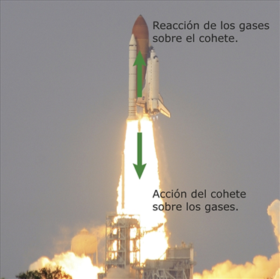
IMG08 | 4ESO/física y química/la dinámica/las leyes de Newton/la tercera Ley de newton o ley de la acción y reacción | Cuaderno de Estudio | Fotografía | Horizontal | CN_09_12_CO_IMG08_small | 526 x 370 px | CN_09_12_CO_IMG08_zoom | 800 x 600 px | Manzana verda en la mano | 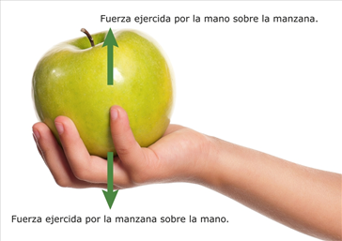
IMG09 | 191813522 | Cuaderno de Estudio | Ilustración | Horizontal | CN_09_12_CO_IMG09_small | 526 x 370 px | CN_09_12_CO_IMG09_zoom | 800 x 600 px | Placas tectónicas, fuerza de rozamiento | 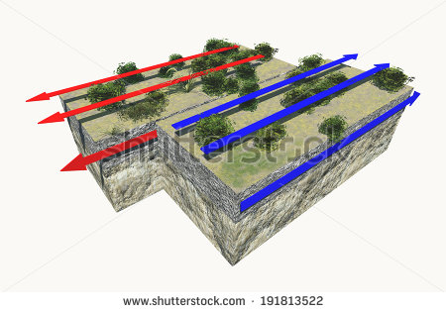
IMG10 | 144599807 | Cuaderno de Estudio | Fotografía | Horizontal | CN_09_12_CO_IMG10_small | 526 x 370 px | CN_09_12_CO_IMG10_zoom | 800 x 600 px | Resortera/ fuerza elastica | 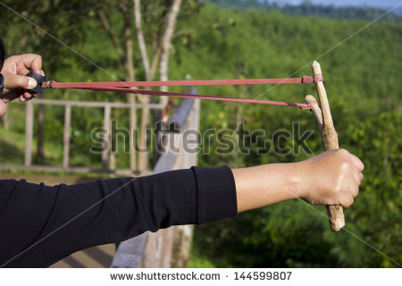
IMG11 | 2ESO/tecnología/¿Qué son las máquinas simples | Cuaderno de Estudio | Ilustración | Horizontal | CN_09_12_CO_IMG11_small | 526 x 370 px | CN_09_12_CO_IMG11_zoom | 800 x 600 px | Máquinas simples/ hombres cargando carretas
IMG12 | 2ESO/tecnología/las máquinas simples/la palanca | Cuaderno de Estudio | Ilustración | Horizontal | CN_09_12_CO_IMG12_small | 526 x 370 px | CN_09_12_CO_IMG12_zoom | 800 x 600 px | Persona ejerciendo fuerza a una palanca para levantar una roca
IMG13 | 201636191 | Cuaderno de Estudio | Ilustración | Horizontal | CN_09_12_CO_IMG13_small | 526 x 370 px | CN_09_12_CO_IMG13_zoom | 800 x 600 px | Poleas y esferas | 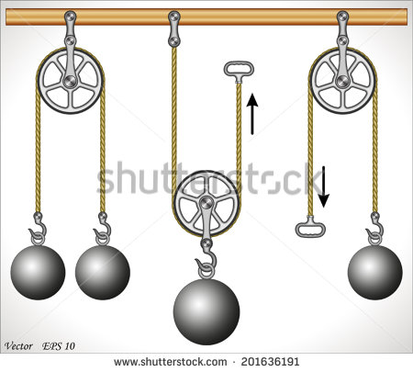
IMG14 | Tomado de internet | Cuaderno de Estudio | Ilustración | Vertical | CN_09_12_CO_IMG14_small | 526 x 370 px | CN_09_12_CO_IMG14_zoom | 800 x 600 px | Aparatejo funcional | Realizar dibujo similar a este
IMG15 | Tomado de internet | Cuaderno de Estudio | Ilustración | Horizontal | CN_09_12_CO_IMG15_small | 526 x 370 px | CN_09_12_CO_IMG15_zoom | 800 x 600 px | Aparejo funcional | Realizar dibujo similar a este
IMG16 | Tomado de internet | Cuaderno de Estudio | Ilustración | Horizontal | CN_09_12_CO_IMG16_small | 526 x 370 px | CN_09_12_CO_IMG16_zoom | 800 x 600 px | Aparejo diferencial | 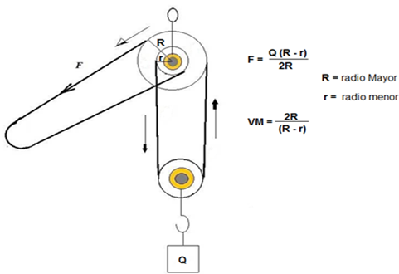 Realizar dibujo similar a este
IMG17 | Tomado de internet | Cuaderno de Estudio | Ilustración | Horizontal | CN_09_12_CO_IMG17_small | 526 x 370 px | CN_09_12_CO_IMG17_zoom | 800 x 600 px | Aparejo diferencial. Ejes rojos y caja verde | Realizar dibujo similar a este
IMG18 | http://profesores.aulaplaneta.com/DNNPlayerPackages/Package14560/InfoGuion/cuadernoestudio/images_xml/TC_08_11_img8_zoom.jpg | Cuaderno de Estudio | Ilustración | Horizontal | CN_09_12_CO_IMG18_small | 526 x 370 px | CN_09_12_CO_IMG18_zoom | 800 x 600 px | Tornillo perforador, tornillo sin fin
IMG19 | Tomado de internet | Cuaderno de Estudio | Ilustración | Horizontal | CN_09_12_CO_IMG19_small | 526 x 370 px | CN_09_12_CO_IMG19_zoom | 800 x 600 px | El torno | Realizar dibujo similar a este

